【入力例】国内品位別記様式１－２（生産者）
 |  | 入力例
別記様式１－２ |  |  |  |  |  | ・「入力」シートに入力することで左の検査請求書が出来上がります
（国内産品位等検査 (生産者) ） |  |  |  |  |  | ・ご提出は、入力シートも含むエクセルデータをメールで送信してください
検査請求書

１ 品位等検査を受けようとする農産物
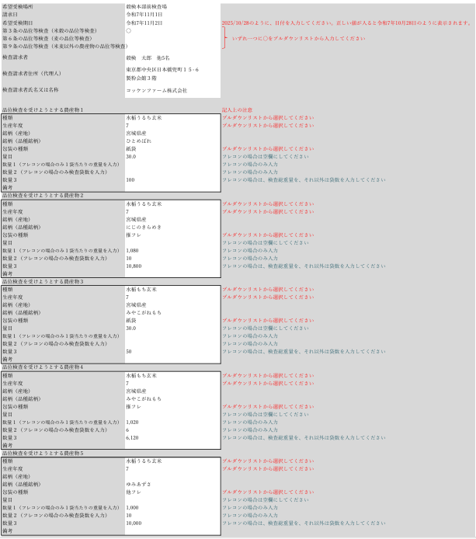
種類 | 生産年度 | 銘柄 | 包装の種類 | 量目 | 数量 | 備考
水稲うるち玄米 | 7 | 宮城県産 ひとめぼれ | 紙袋 | 30 | 100
水稲うるち玄米 | 7 | 宮城県産 にじのきらめき | 推フレ |  | (1,080×6本) 6,480kg
水稲もち玄米 | 7 | 宮城県産 みやこがねもち | 紙袋 | 30 | 50
水稲もち玄米 | 7 | 宮城県産 みやこがねもち | 推フレ |  | (1,020×6本) 6,120kg
水稲うるち玄米 | 7 | ゆみあずさ | 他フレ |  | (1,000×10本) 10,000kg
水稲うるち玄米 | 7 | 宮城県産 コシヒカリ | 他フレ |  | (1,080×2本) 2,160g
飼料用玄米 | 7 |  | 他フレ |  | (900×50本) 45,000kg

２ 受験希望場所 |  | 穀検本部前検査場所

３ 希望受検期日 |  | 2025-11-02

 |  | 〇第３条の品位等検査（米穀の品位等検査）
上記により、農産物検査法 |  | 第６条の品位等検査（麦の品位等検査）
 |  | 第９条の品位等検査（米麦以外の農産物の品位等検査）

を受けたいので、請求します。

2025-11-01

飼料用米については、他者から購入した米や他の用途米から発生したふるい下米を混入
させておりません。
なお、上記に違反した場合、一般財団法人日本穀物検定協会が農林水産省へ報告するこ
とを承諾します。

 |  |  | 検査請求者 | 穀検 太郎 他5名

 |  |  | 住所（代理人） | 東京都中央区日本橋兜町１５-６ 製粉会館３階

 |  |  | 氏名又は名称 | コッケンファーム株式会社

一般財団法人 日本穀物検定協会

会長 井出 道雄 殿

